server
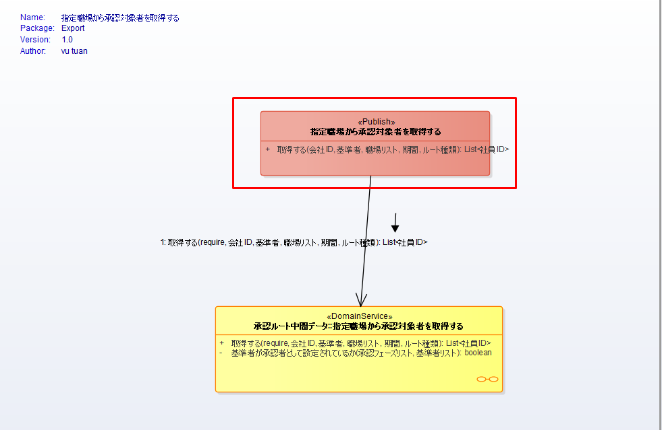
PG | Screen | メニュー別OCD | Note | Coding time | Assign
1 | Pub: 指定職場から承認対象者を取得する
 |  |  | 1. Thêm 1 param | 0.5
 |  |  | 2. Code pub, pub implements, adapter, adapter implements, sử dụng ở service - mỗi mục 0,5, 5 mục | 2.5
 |  |  | 3. Self test - 1,5 | 1.5

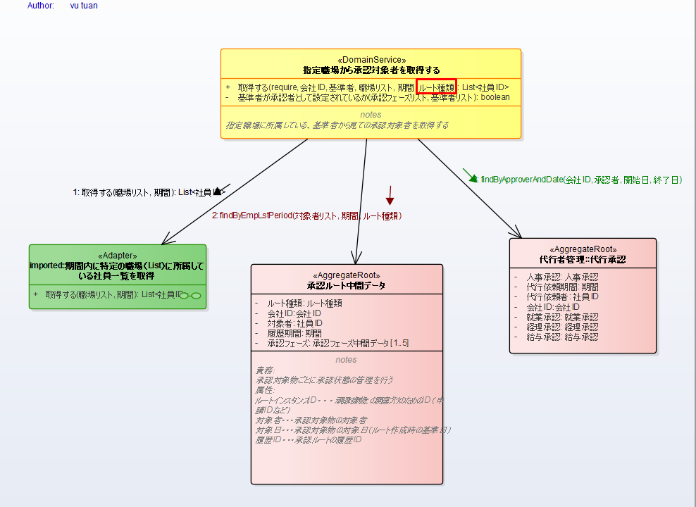
2 | DomainService: 指定職場から承認対象者を取得する_ドメイン仕様書
 |  |  | 1. Thêm param xác định root type
 |  |  | 2. code ở domain service, xác định phạm vi ảnh hưởng, sửa ảnh hưởng - mỗi mục 1, 3 mục = 3 | 3
 |  |  | 3. self test - 1,5 | 1.5

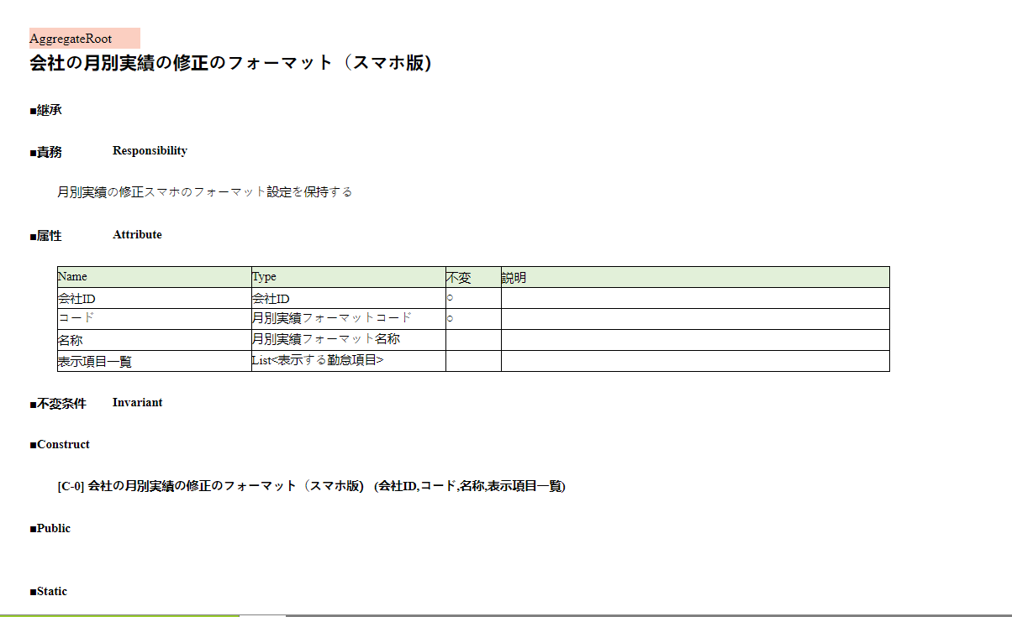
3 | <<AggregateRoot>> 会社の月別実績の修正のフォーマット（スマホ版）- NEW
 |  |  | 1. Tạo aggregateRoot: 1 object - 4 field, 1field = 0,3; 1 contruct = 03 | 1.5
 |  |  | 2. self test = 0,5 | 0.5

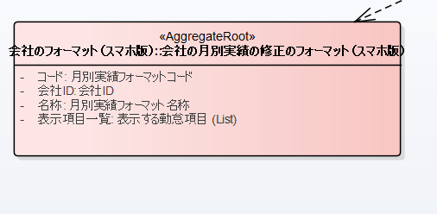

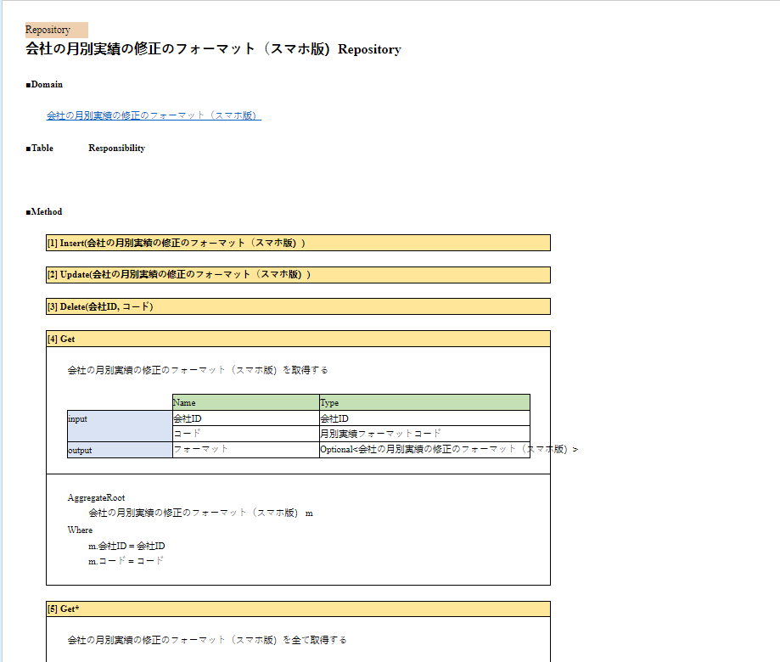
4 | RP-会社の月別実績の修正のフォーマット（スマホ版）Repository
 |  |  | 1. Tạo entity , 4 field - mỗi field = 0,3; | 1.2
 |  |  | 2. Tạo class PK cho entity = 0,5 | 0.5
 |  |  | 3. Tạo 2 hàm toDomain và toEntity, mỗi hàm = 0,5 | 1
 |  |  | 4. Tạo inteface 5 hàm = 1,5 (tạo class và xác định output các hàm) | 1.5
 |  |  | 5. Implement interface ( trung bình khoảng 0,5/hàm + thêm 0,5 đọc tài liệu để xác đinh) có 5 hàm, 1 hàm = 1/hàm | 5
 |  |  | 6. Selftest = 1,5 | 1.5

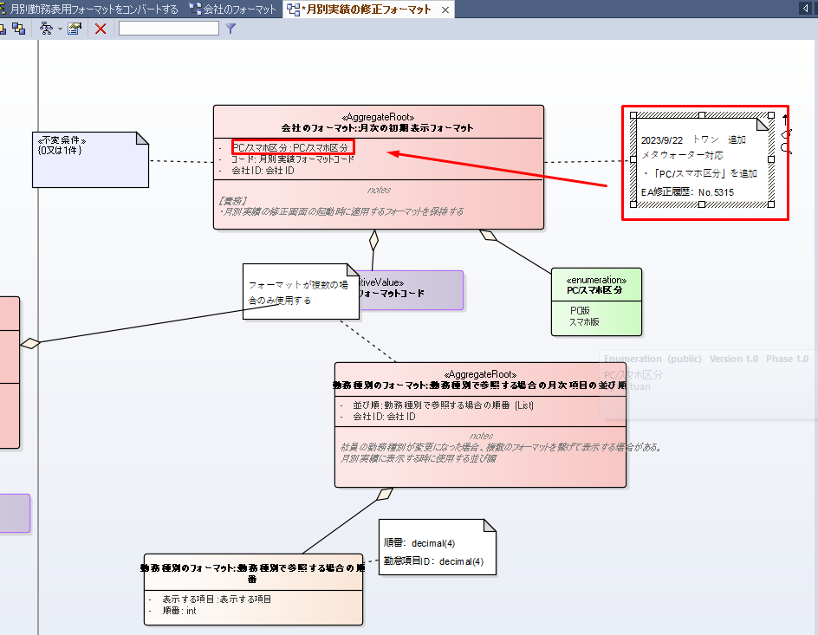
5 | <<AggregateRoot>> 月次の初期表示フォーマット - No.5315
 |  |  | 1. Thêm 1 field = 0.25 | 0.25
 |  |  | 2. Update cho các hàm khác đang gọi đến có 4 hàm(Trung bình 0,5/hàm + thời gian tìm code 0.5) = 1/hàm | 4
 |  |  | 3. Xác định và fix ảnh hưởng sau khi thêm field( bao gồm webSerrvice = 1, command = 1, UI truyền lên = 1,5) | 3.5
 |  |  | 4. Selftest = 1 | 1

 |  |  | TOTAL | 30.45

